停止するもの
タスクスケジューラの停止（勝手にチェックするのを抑止する）
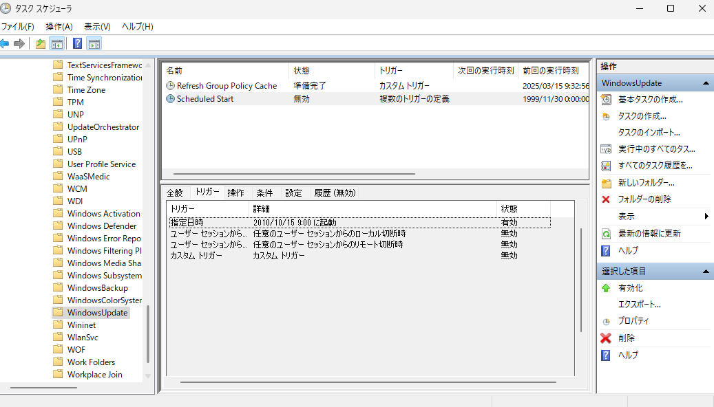

利用可能になったらすぐに最新の更新プログラムを入手するを オフにする
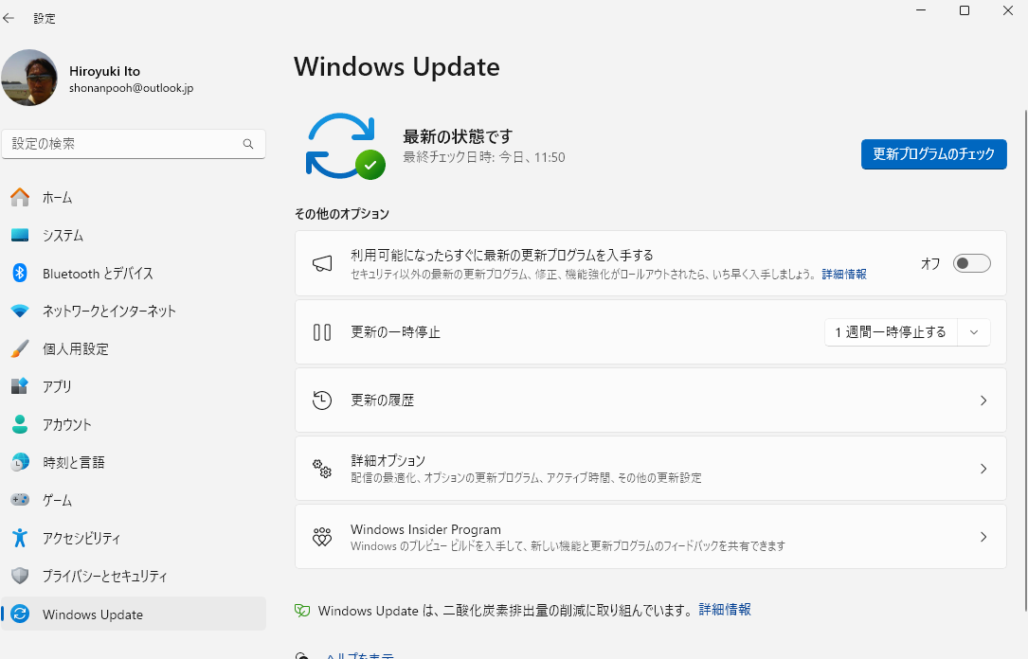

 | WindowsのVersionによってUpdateが統一できていない

 | コマンドが効かない

 | UsoClient StartInteractiveScanが一番効く

schtasks /Change /TN "Microsoft\Windows\UpdateOrchestrator\Download" /Disable

GPeditの問題
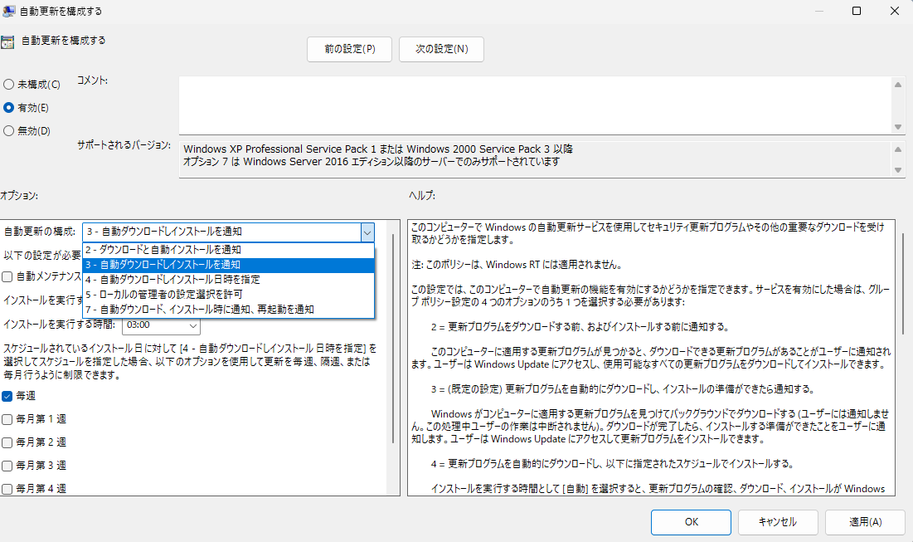
問題

このコンピューターで Windows の自動更新サービスを使用してセキュリティ更新プログラムやその他の重要なダウンロードを受け取るかどうかを指定します。
注: このポリシーは、Windows RT には適用されません。
この設定では、このコンピューターで自動更新の機能を有効にするかどうかを指定できます。サービスを有効にした場合は、グループ ポリシー設定の 4 つのオプションのうち 1 つを選択する必要があります:
2 = 更新プログラムをダウンロードする前、およびインストールする前に通知する。
このコンピューターに適用する更新プログラムが見つかると、ダウンロードできる更新プログラムがあることがユーザーに通知されます。ユーザーは Windows Update にアクセスし、使用可能なすべての更新プログラムをダウンロードしてインストールできます。
3 = (既定の設定) 更新プログラムを自動的にダウンロードし、インストールの準備ができたら通知する。
Windows がコンピューターに適用する更新プログラムを見つけてバックグラウンドでダウンロードする (ユーザーには通知しません。この処理中ユーザーの作業は中断されません)。ダウンロードが完了したら、インストールする準備ができたことをユーザーに通知します。ユーザーは Windows Update にアクセスして更新プログラムをインストールできます。
4 = 更新プログラムを自動的にダウンロードし、以下に指定されたスケジュールでインストールする。
インストールを実行する時間として [自動] を選択すると、更新プログラムの確認、ダウンロード、インストールが Windows によって自動的に実行されます。グループ ポリシーで構成されている場合を除き、Windows の既定の設定に従ってデバイスが再起動されます (Windows 10 Version 1809 以上に適用)。
グループ ポリシー設定のオプションを使用してスケジュールを指定します。バージョン 1709 およびそれ以降では、更新を毎週、隔週、または毎月行うように制限する追加の選択項目があります。スケジュールが指定されていない場合は、すべてのインストールに使用される既定のスケジュールは、毎日 3:00 AM です。更新プログラムのインストールを完了するために再起動が必要な場合、コンピューターは自動的に再起動されます (Windows の再起動が準備できた時点でユーザーがコンピューターにサインインしている場合は、ユーザーに通知が表示され、再起動を延期するオプションが表示されます)。
Windows 8 以降では、特定のスケジュールではなく自動メンテナンス時にインストールするように更新プログラムを設定できます。自動メンテナンスでは、更新プログラムはコンピューターを使用していないときにインストールされます。また、コンピューターがバッテリで動作している場合はインストールされません。自動メンテナンスで更新プログラムをインストールできない状態が 2 日間続くと、Windows Update によってすぐに更新プログラムがインストールされます。その後、もうすぐ再起動されることがユーザーに通知されます。この再起動は、誤ってデータが失われる可能性がない場合にのみ実行されます。その後、もうすぐ再起動されることがユーザーに通知されます。この再起動は、誤ってデータが失われる可能性がない場合にのみ実行されます。
5 = ローカルの管理者が構成モードを選択し、自動更新による更新の通知とインストールを実行できるようにする (このオプションは、Windows 10 バージョンではサポートされていません)。
このオプションを使用すると、ローカルの管理者は Windows Update コントロール パネルを使用して任意の構成オプションを選択できます。ローカルの管理者が自動更新の構成を無効にすることはできません。
7 = インストールと再起動について通知します (Windows Server 専用)。
Server SKU デバイスのみに適用される、Windows Server 2016 のこのオプションを使用すると、ローカルの管理者は Windows Update を使用して手動でインストールまたは再起動を進めることができます。
このポリシーの状態が無効に設定されている場合、Windows Update で利用できる更新プログラムがあるときは、手動でダウンロードしてインストールする必要があります。これを行うには、[スタート] を使用して「Windows Update」を検索します。
状態が未構成に設定されている場合は、自動更新の使用はグループ ポリシー レベルでは指定されません。ただし、管理者はコントロール パネルを使用して自動更新を構成できます。

配信の最適化
